Hoja1 (2)
Identificador | HU001
Nombre | Inicio de secion
Descripcion | Como usuario, quiero iniciar sesión en el sistema proporcionando mis credenciales (nombre de usuario y contraseña) para acceder a mis datos de forma segura.
Criterios de Aceptacion | El campo nombre de usuario no puede estar vacío. El campo contraseña no puede estar vacío. El campo contraseña debe tener una longitud mínima de 8 caracteres y máxima de 20 caracteres. El sistema debe validar las credenciales con la base de datos de usuarios al presionar el botón "Iniciar sesión". Si las credenciales son incorrectas, se debe mostrar un mensaje de error: "Usuario o contraseña incorrectos". Si las credenciales son correctas, el sistema debe redirigir al usuario al panel principal. El botón "Iniciar sesión" debe estar deshabilitado hasta que ambos campos (usuario y contraseña) estén llenos. Se debe incluir un enlace de "Olvidé mi contraseña" debajo del formulario para permitir la recuperación de la cuenta.
Mockups | 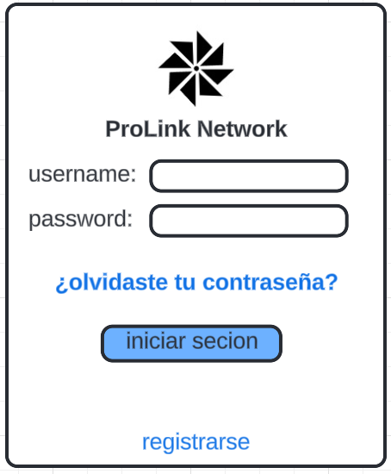
Autor | Nicolas Bastidas

Hoja2
Identificador | HU006
Nombre | cambio de contraseña
Descripcion | Como usuario, quiero poder cambiar mi contraseña para garantizar la seguridad de mi cuenta y actualizarla cuando lo considere necesario.
Criterios de Aceptacion | El usuario debe estar autenticado para poder acceder a la funcionalidad de cambio de contraseña. El campo contraseña debe tener una longitud mínima de 8 caracteres y máxima de 20 caracteres. El usuario debe ingresar la contraseña actual para validación. El usuario debe ingresar una nueva contraseña y confirmarla. El sistema debe notificar si la contraseña nueva no cumple con los requisitos de seguridad. El sistema debe confirmar que la contraseña se ha cambiado con éxito.
Mockups | 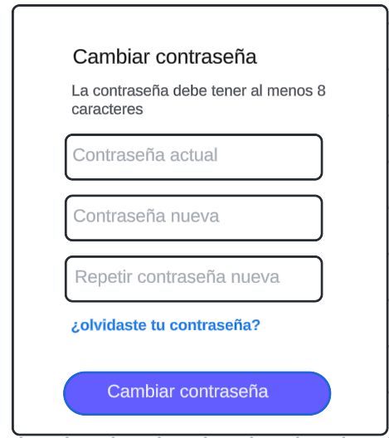
Autor | Michael David

Hoja2 (2)
Identificador | HU007
Nombre | Cambio de correo electrónico
Descripcion | Como usuario, quiero poder cambiar mi correo electrónico registrado en el sistema para actualizar mi información de contacto o corregir errores.
Criterios de Aceptacion | El usuario debe estar autenticado para poder acceder a la funcionalidad de cambio de correo electrónico. El usuario debe ingresar su contraseña actual para validar el cambio. El usuario debe ingresar un nuevo correo electrónico y confirmarlo. El sistema debe verificar que el nuevo correo no esté ya registrado. El sistema debe enviar un correo de confirmación al nuevo correo electrónico. El sistema debe confirmar que el correo electrónico se ha cambiado con éxito.
Mockups | 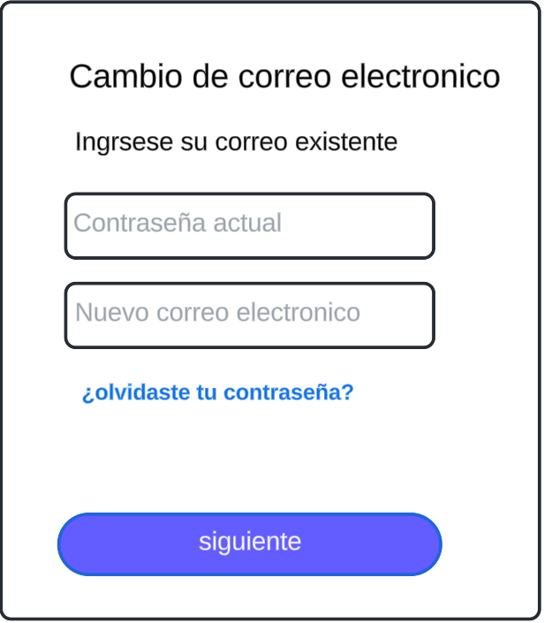 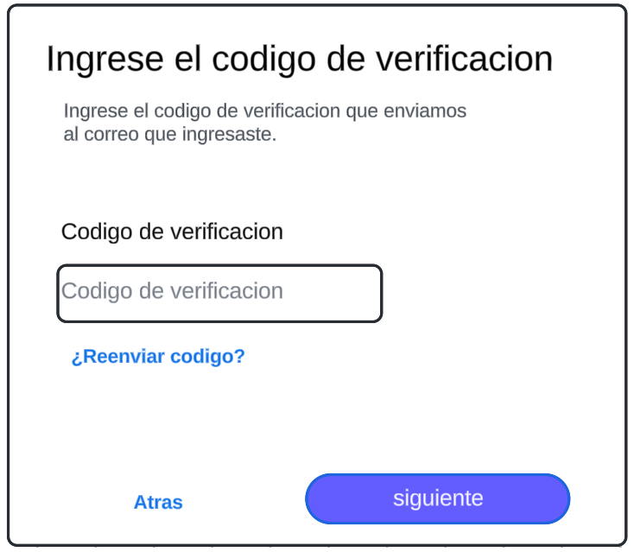
Autor | Michael David

Hoja2 (3)
Identificador | HU008
Nombre | Edición de experiencia laboral
Descripcion | Como usuario, quiero poder editar mi experiencia laboral en mi perfil para mantener actualizada mi información profesional.
Criterios de Aceptacion | El usuario debe estar autenticado para poder editar su experiencia laboral. El usuario debe poder agregar, editar o eliminar información sobre sus trabajos anteriores y actuales, incluyendo nombre de la empresa, puesto, fechas de inicio y fin, y descripción de responsabilidades. El sistema debe guardar los cambios realizados en el perfil del usuario. El sistema debe notificar al usuario cuando los cambios se hayan guardado con éxito. El sistema debe validar que las fechas sean coherentes (fecha de fin posterior a la de inicio).
Mockups | 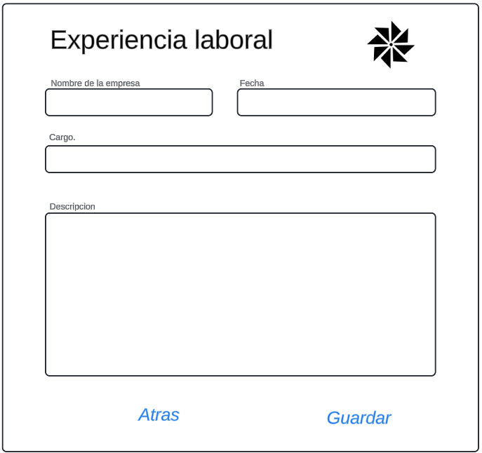
Autor | Michael David

Hoja2 (4)
Identificador | HU009
Nombre | Enviar solicitudes de conexión
Descripcion | Como usuario y empresa, quiero poder enviar solicitudes de conexión a otros profesionales en la plataforma para ampliar mi red y establecer relaciones laborales.
Criterios de Aceptacion | El usuario debe estar autenticado para poder enviar solicitudes de conexión. El usuario debe poder buscar y visualizar perfiles de otros profesionales. El usuario debe poder enviar una solicitud de conexión desde el perfil de otro usuario. El sistema debe mostrar una notificación al usuario que recibe la solicitud. El sistema debe permitir al receptor aceptar o rechazar la solicitud de conexión. El sistema debe confirmar al emisor que la solicitud se ha enviado con éxito.
Mockups | 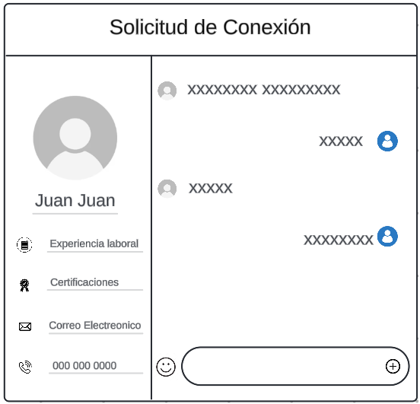
Autor | Michael David

Hoja2 (5)
Identificador | HU0010
Nombre | Agregar contactos
Descripcion | Como usuario, quiero poder agregar contactos a mi red profesional para poder mantenerme en contacto con otros profesionales relevantes.
Criterios de Aceptacion | El usuario debe estar autenticado para agregar contactos. El usuario podrá buscar y visualizar perfiles de otros profesionales. El usuario debe poder agregar un contacto desde el perfil de otro usuario o desde una lista de sugerencias. El sistema debe mostrar una notificación confirmando que el contacto se ha agregado. El sistema debe evitar agregar contactos duplicados (si el usuario ya es un contacto). El sistema debe permitir eliminar un contacto agregado en cualquier momento.
Mockups | 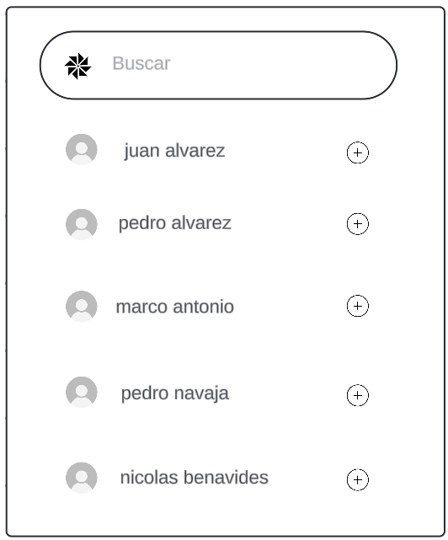
Autor | Michael David

